Sheet1
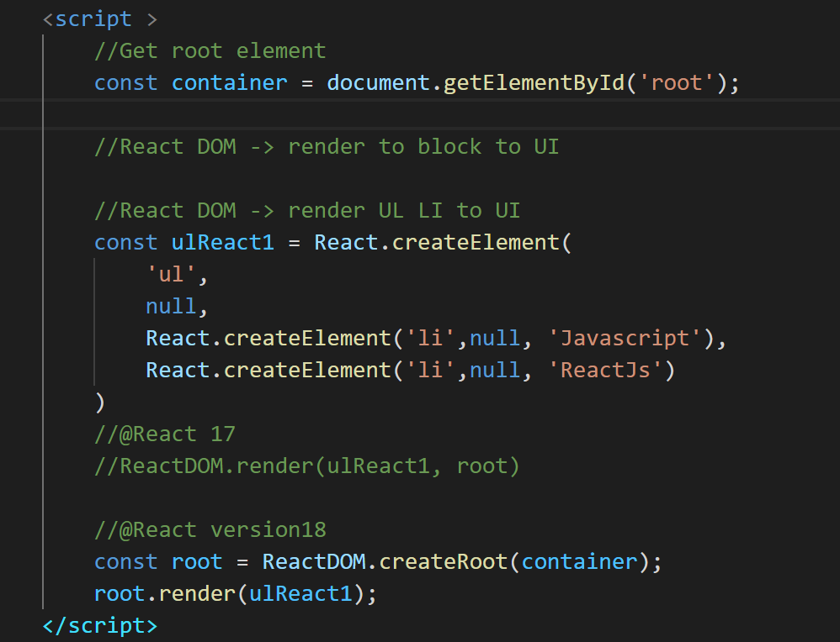
Rest trong js là gì?
 | là dấu 3 chấm, nghĩa là chỉ lấy cái đằng sau
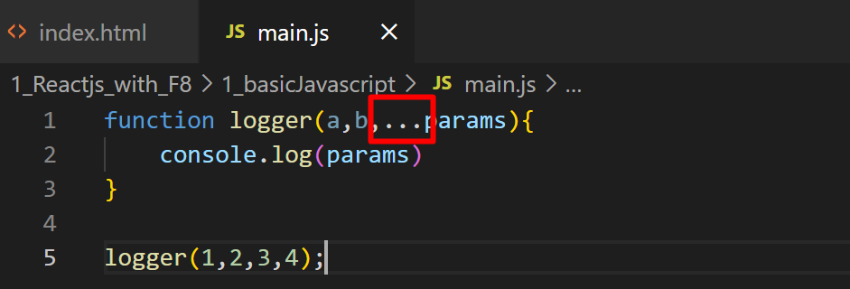

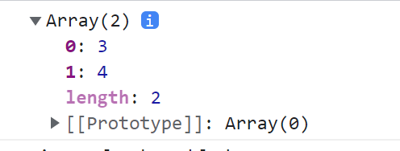
OUTPUT

spread js la gi
 | Là bỏ đi dấu ngoặc([]) đi, chỉ lấy phần tử bên trong thôi

 |  | Neu dung spread ta có thể nối chuỗi được như sau.

Destructurning : phân rã các giá trị

vd1: lấy 3 giá trị trong array.

vd1: lấy 2/3 giá trị trong array. ( bỏ qua, không lấy thằng ở giữa)

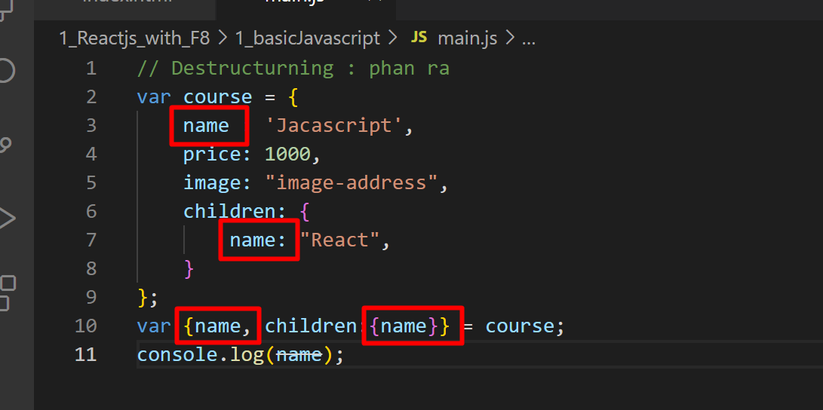
name sau sẽ ghi đè vào name trước.
do vậy mình cần đổi tên

Đổi tên như này thì sẽ không bị đè lên nhau

Reactjs: nhungs unpack link (CDN) vào dự án.
 | <script src="https://unpkg.com/react@17/umd/react.development.js" crossorigin></script>
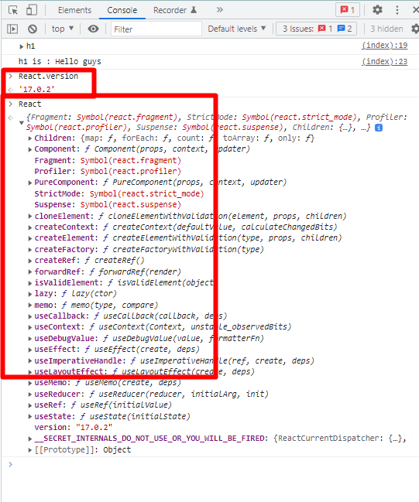
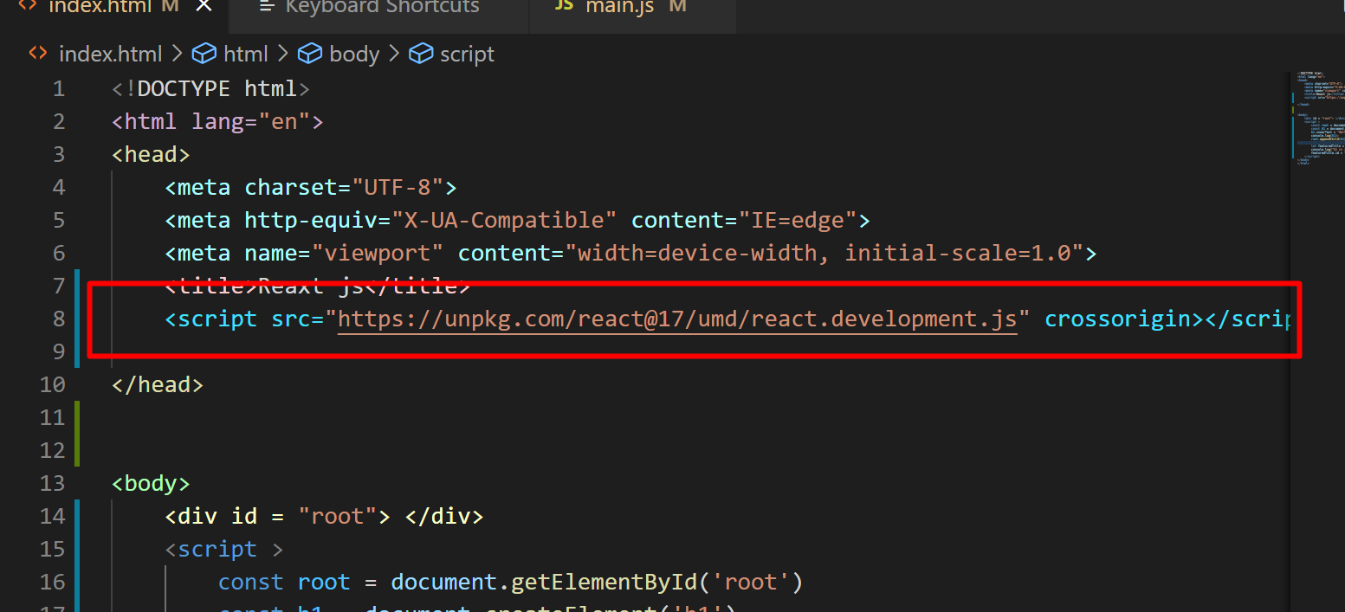

phần này nhúng thêm ra ReactDOM vào.

Sử dụng DOM và React để hiển thị nội dung trong html.
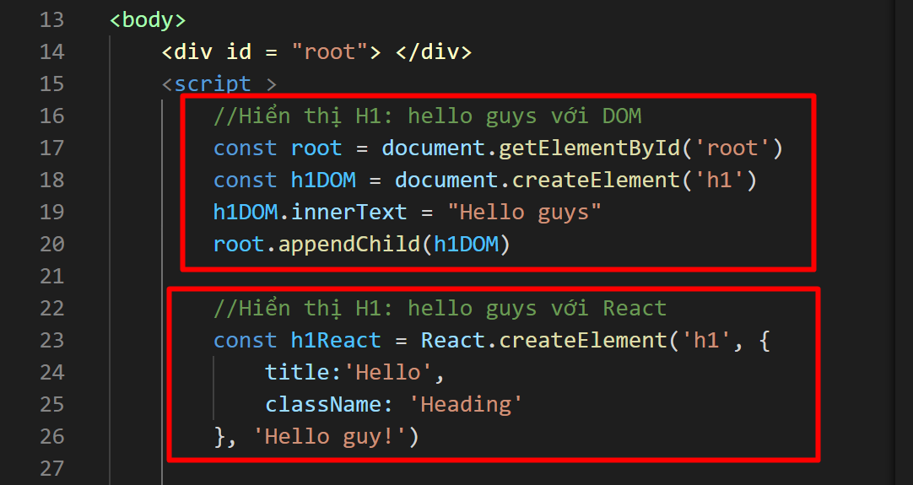

craeteElement thì phần tử thứ
1.là type
2.prop ( Thuộc tính, cái mà sẽ thêm id, style..vv)
3.content

Hien thị list ul-li với react

add style for react

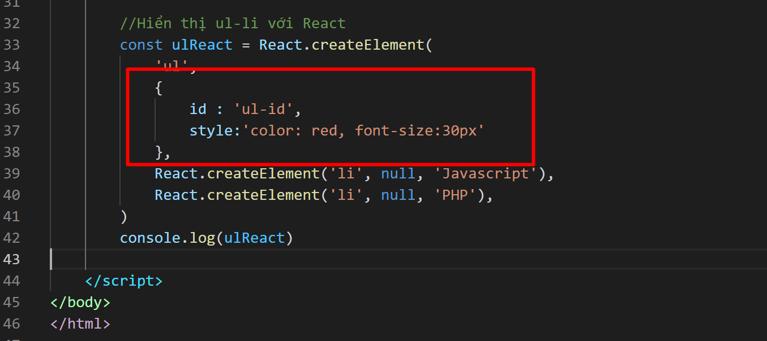

Sử dụng ReactDOM để hiển thị HTML text ( hiển thị lên màn hình)

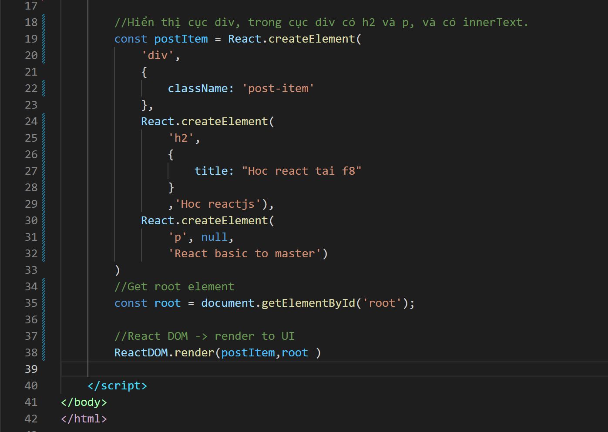
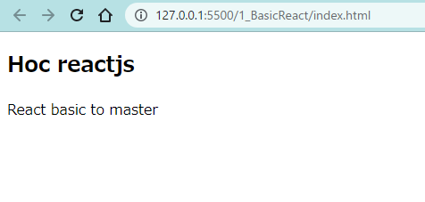

React DOM -> render UL LI to UI

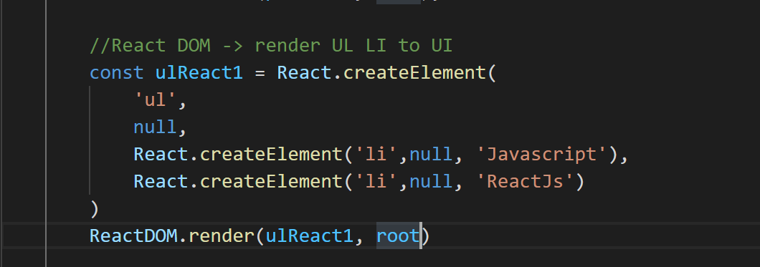

React DOM - Render UI với @React18

ReactwithJSX
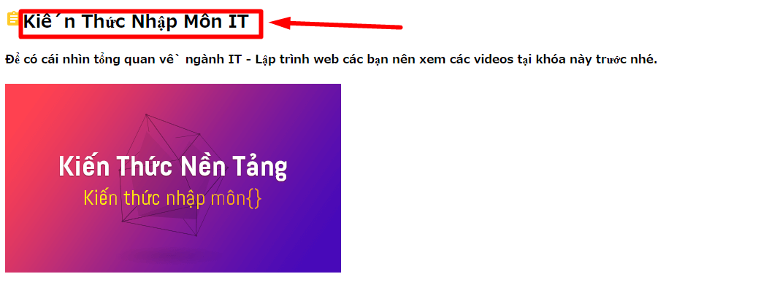
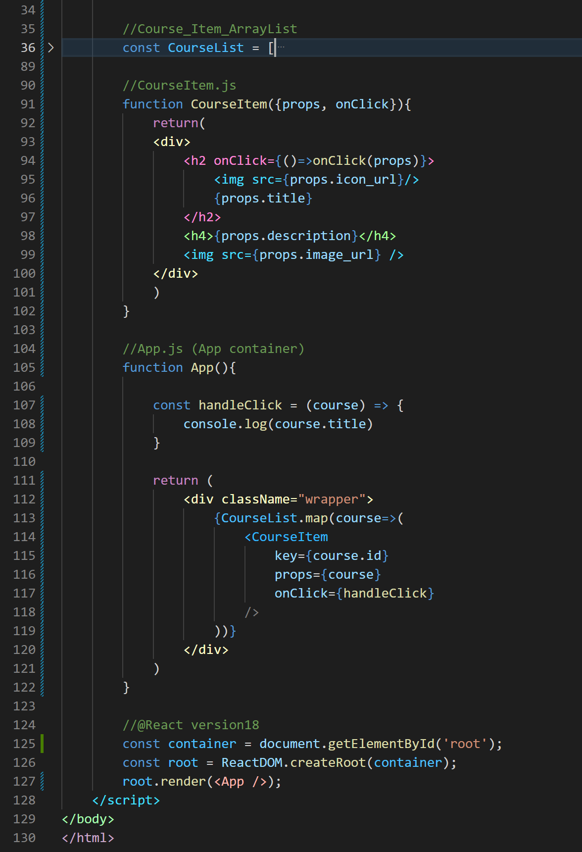
Thay thế React.createElement bằng Babel , JSX
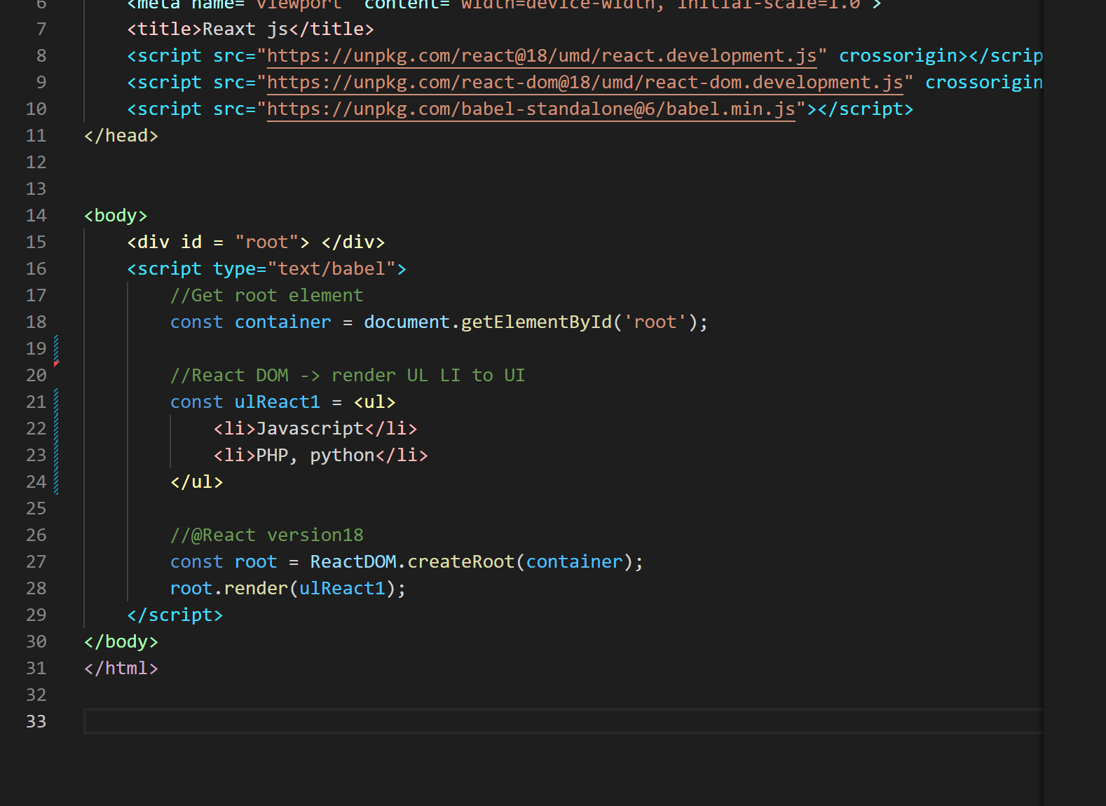

1.nhúng thư viện ( line 10)
2.Tại script, thêm text/babel
3.Từ dòng 21, viết theo kiểu html, babel sẽ tự gen cho mình theo kiểu React.getElement.

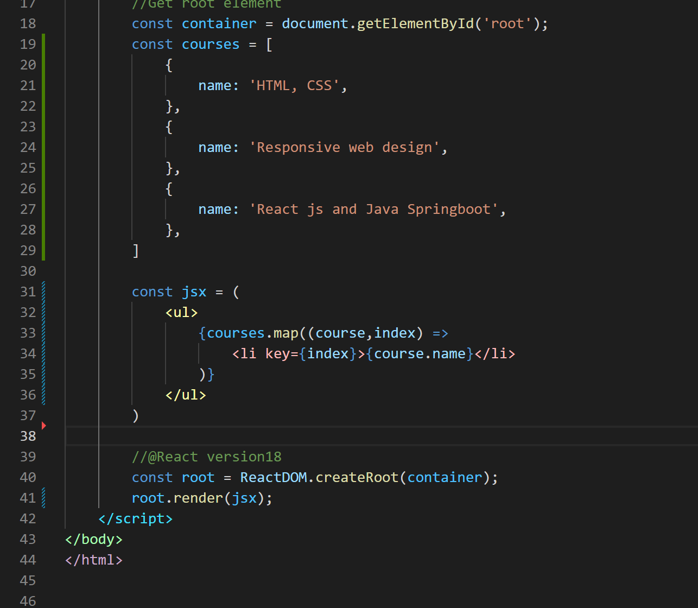

dùng map trong JSX để biến array thành ul-li

Xử dụng function -> render ra app reactjs
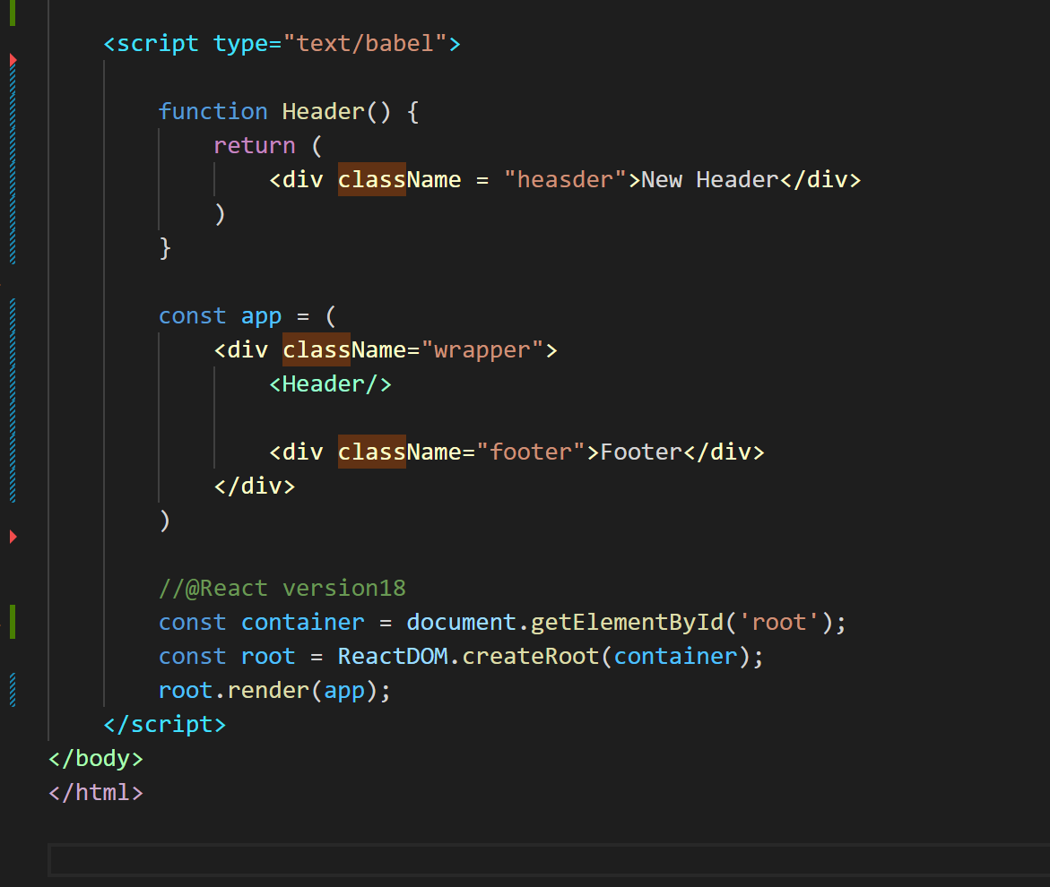


Xử dụng Class (extent)-> render ra app reactjs

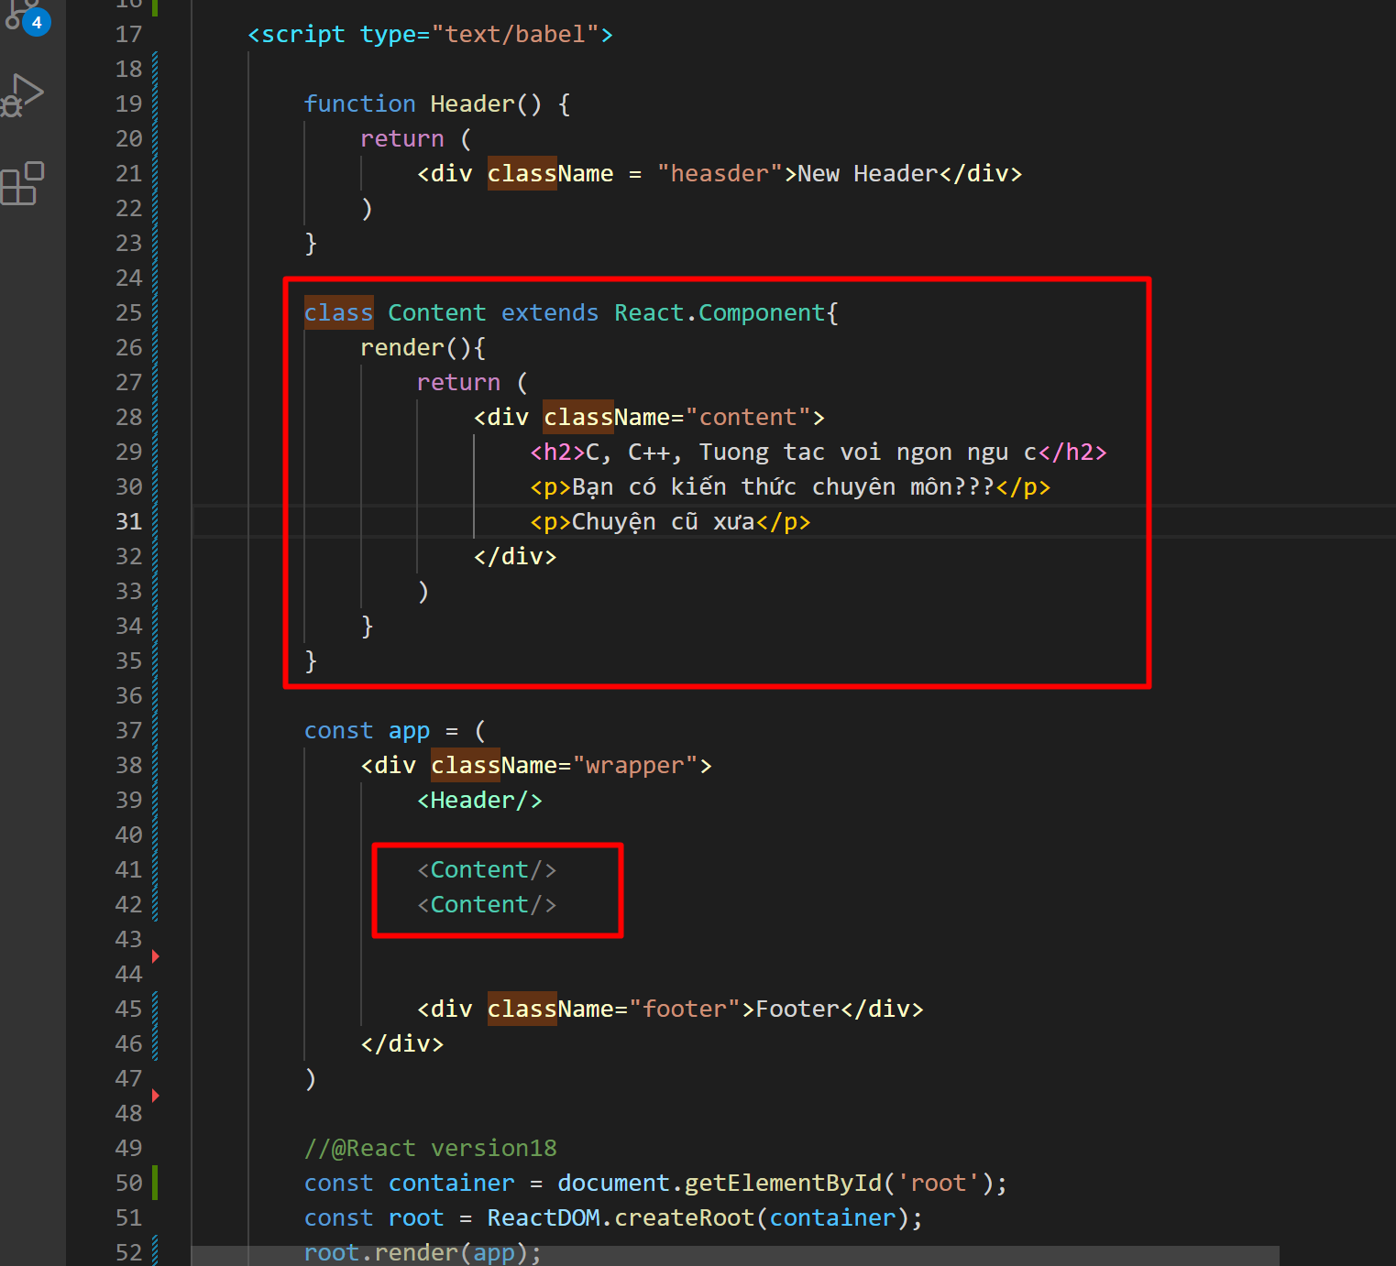

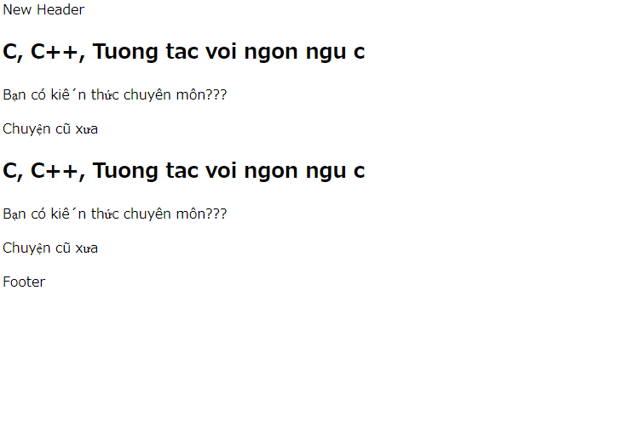

Props trong react là gì, khi nào thì ta dùng prop
 | react component là gì
 |  | là 1 khối hiển thị riêng biệt, render 1 cục html nào đó.
 |  | ví dụ như dưới đây,.
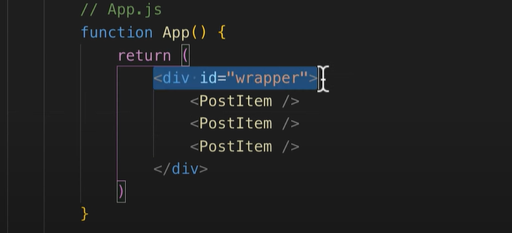
Nhưng react component thì đây là react element

 | Props là gì
 |  | Props dùng để truyền dữ liệu từ component cha xuống component con, tương tự như cách truyền đối số khi gọi hàm., cho việc hiển thị component thay vì phải hardcode
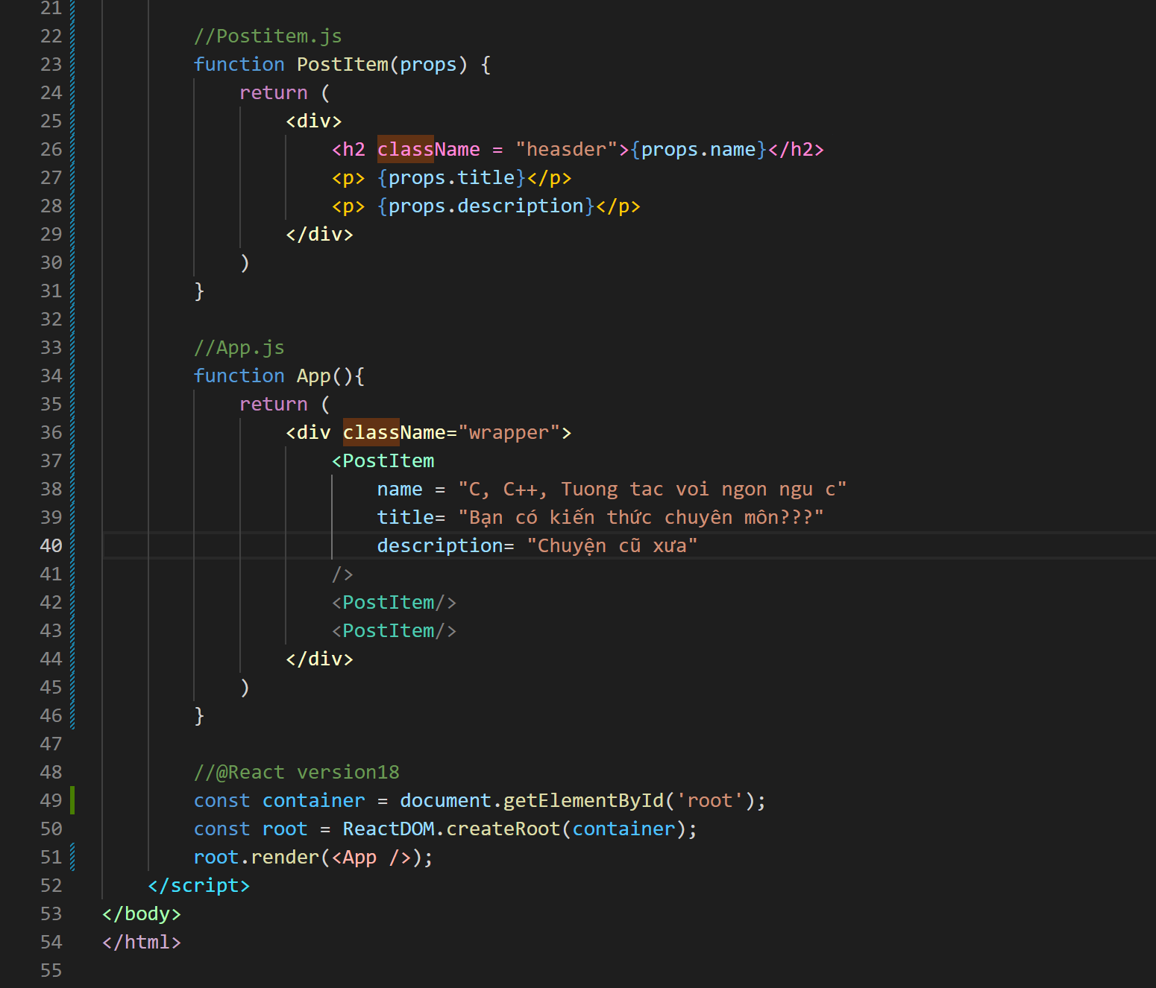

Cái này giống contruccter

đây là chỗ sử dụng, với mỗi lần define PostItem thì sẽ hiển thị ra 1 cục compenent

Nếu Postitem define 2 lần thì sẽ có 2 component đc
render

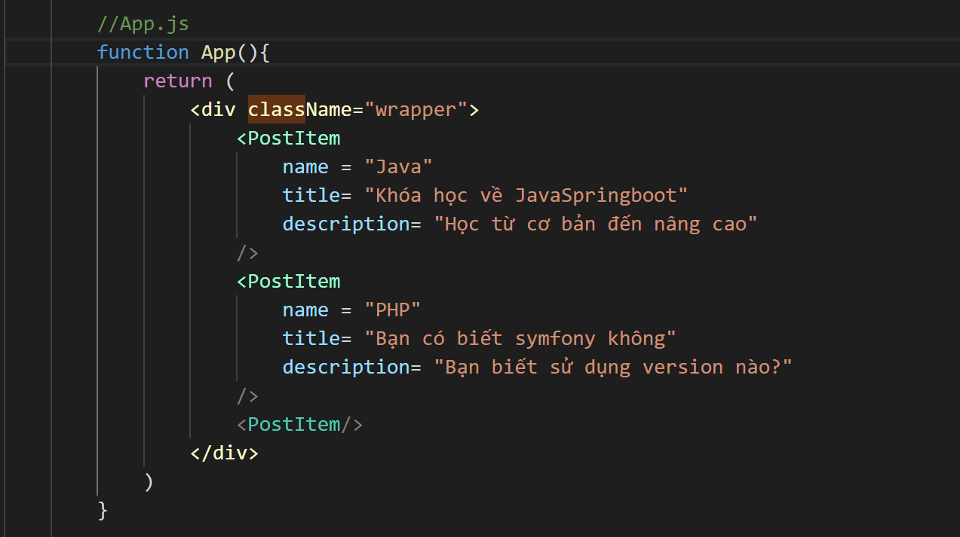
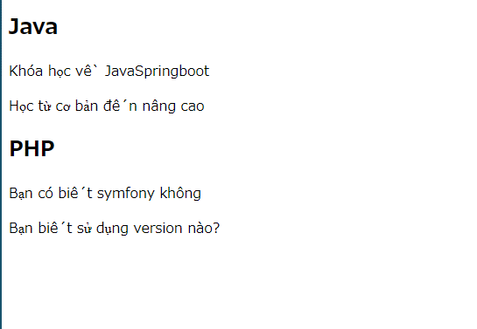

 | Render API từ backend.
 |  | Từ backend trả về 1 API là 1 mảng chứa nhiều object. Hãy hiển thị nó ra màn hình dùng props.
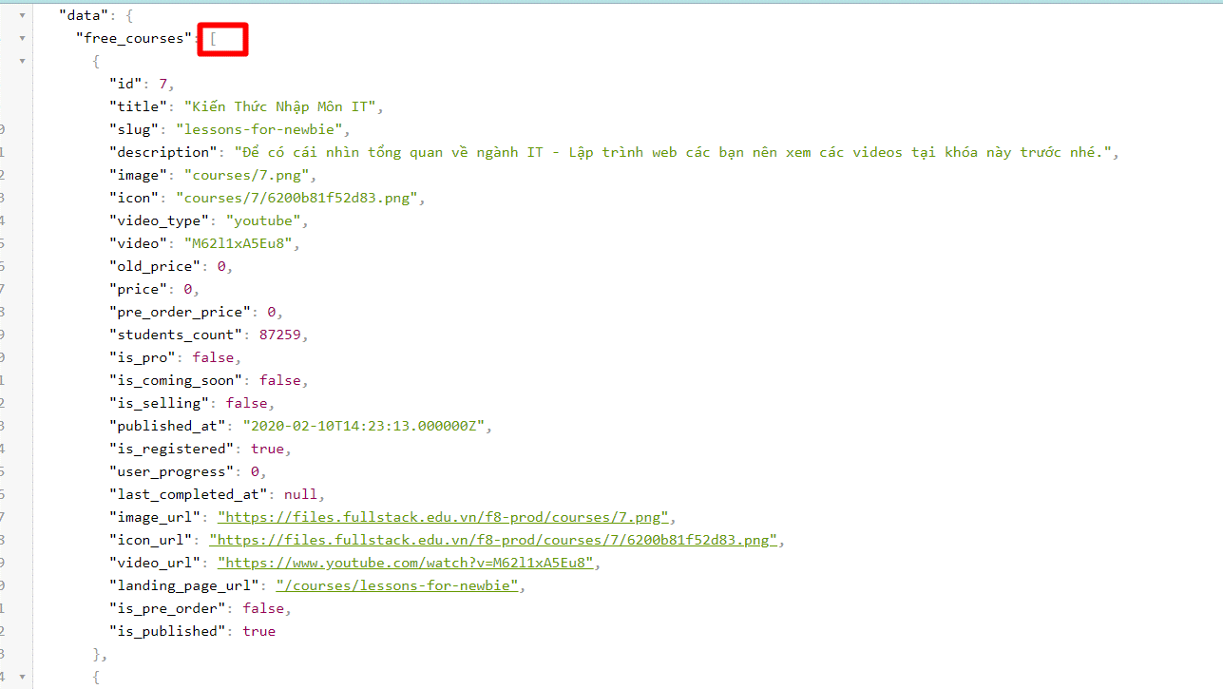

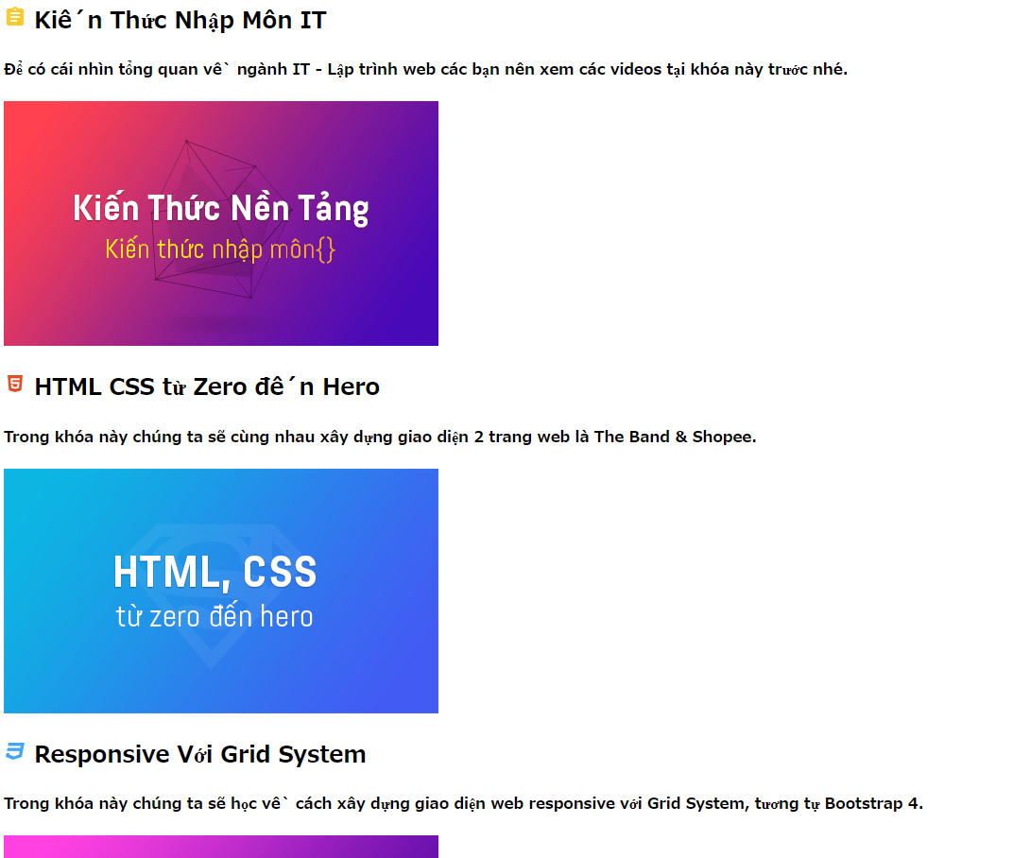
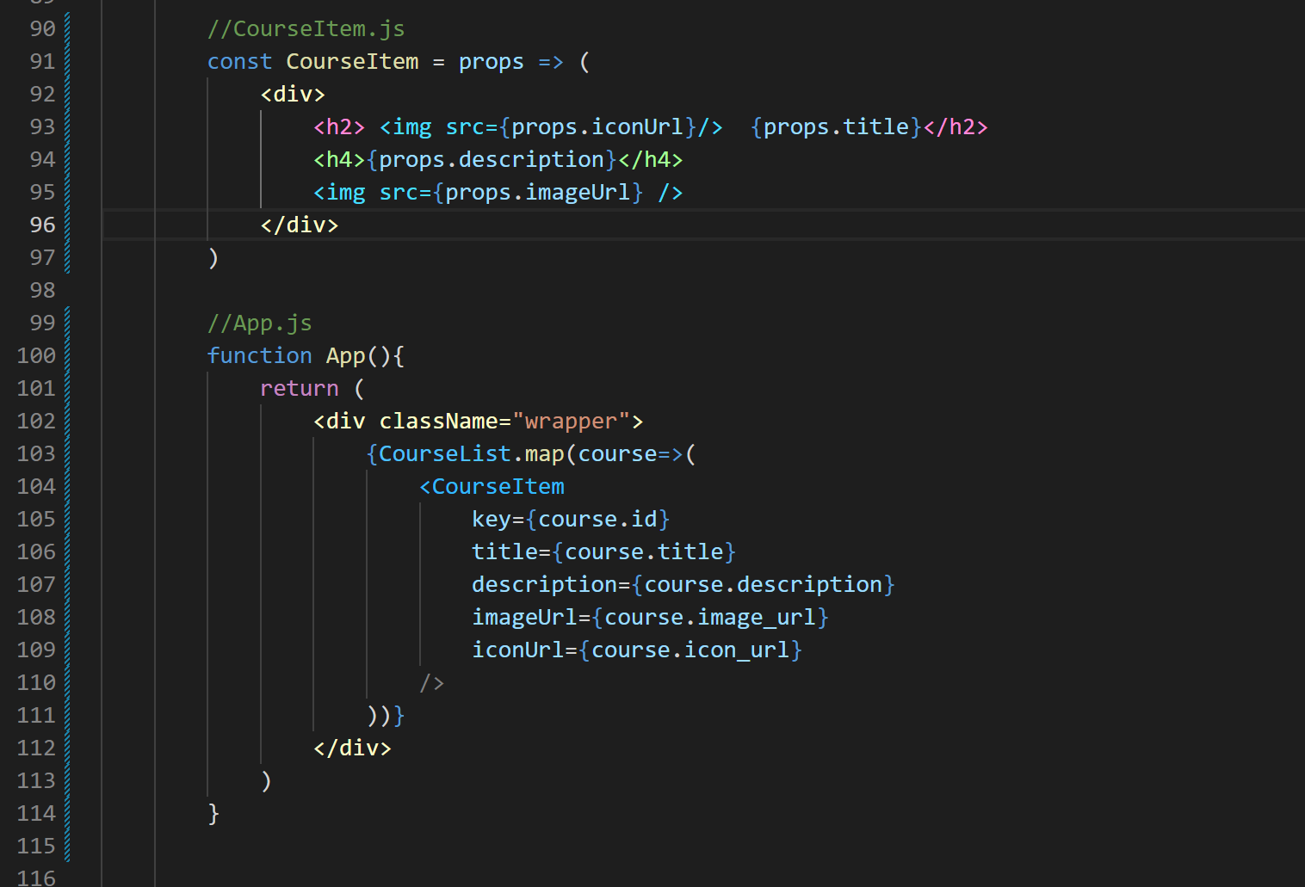

 | Vẫn bài trên, nếu ta chuyển sang dùng distructuring thì sẽ như sau
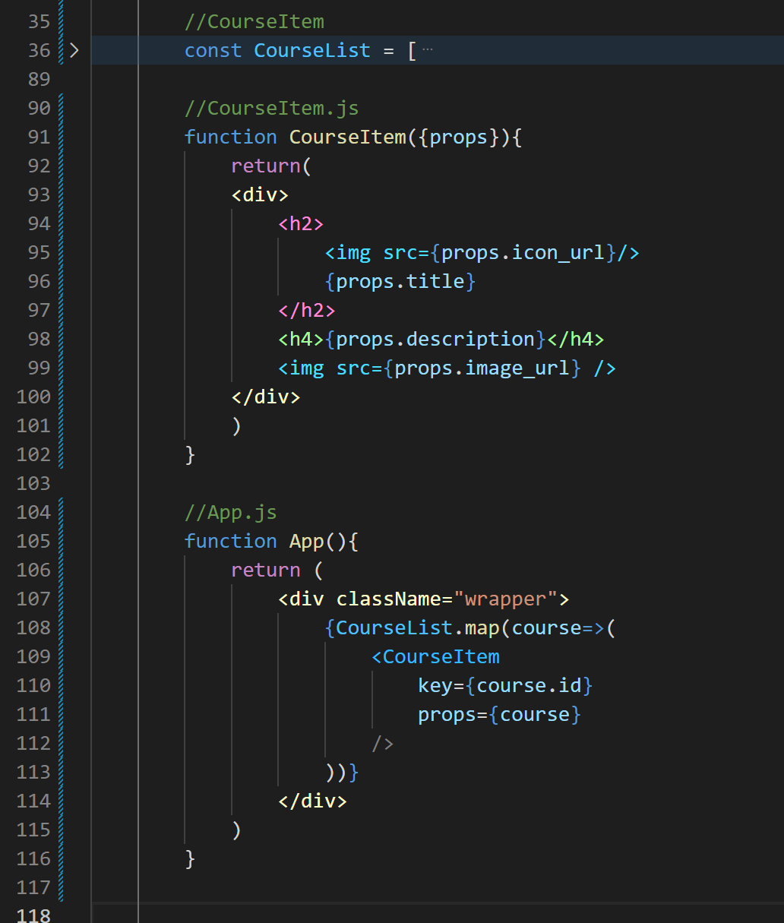

khi này course được trả lại là 1 object, do đó ta mang object đó qua line91, để lấy ra icon, title, description được nè.

DOM element
 | 1.Làm sao để click vào title thì lấy đc cái tên của title. ( dùng data của cái trên)

Create project with react+webpa
1.webpack laf gif
 | là cái sẽ tool hóa các module, giúp đơn giản hóa.

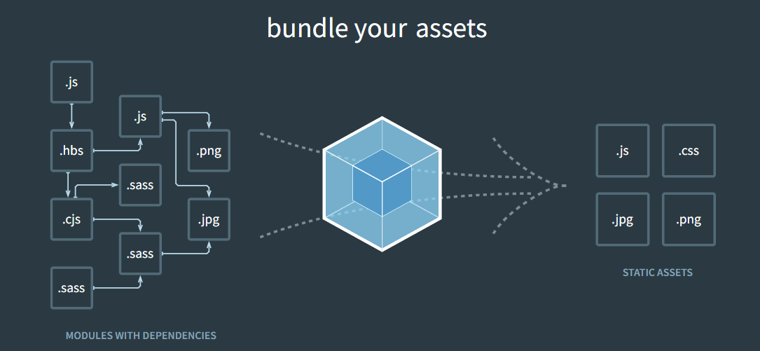

2.Create react js project |  |  | https://fullstack.edu.vn/blog/phan-1-tao-du-an-reactjs-voi-webpack-va-babel.html
 | 1.npm init
 |  | tat ca defaul. Click enter

 | npm install react@17.0.2 react-dom@17.0.2 --save
 | npm install @babel/core babel-loader @babel/preset-env @babel/preset-react --save-dev
 | npm install css-loader style-loader --save-dev
 | Tạo webpack.config.js ( xem trong guiid cuar f8) |  |  | ==> day la cau truc webpack
 | npm install html-webpack-plugin --save-dev ( dung cai nayf de khong phai build bang tay moi lan code xong. Tu dong build)
 | npm install webpack-dev-server --save-dev
 | npm i react@latest react-dom@latest

3.Create ReactAPP_create tiktok react project sieu nhanh voi cmd cua facebook
 | npx create-react-app tiktok

